Diagrama de integración
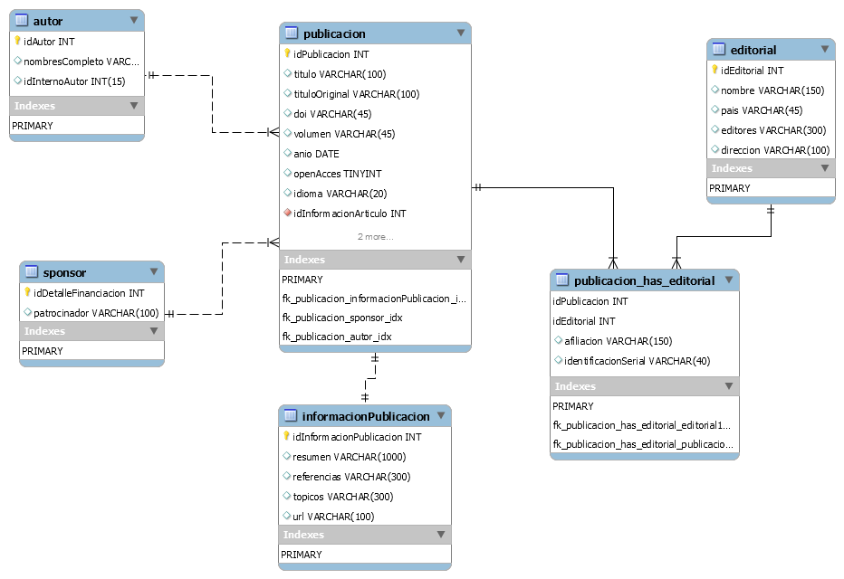
DIAGRAMA DE INTEGRACIÓN DE FUENTES DE DATOS

